Splošno
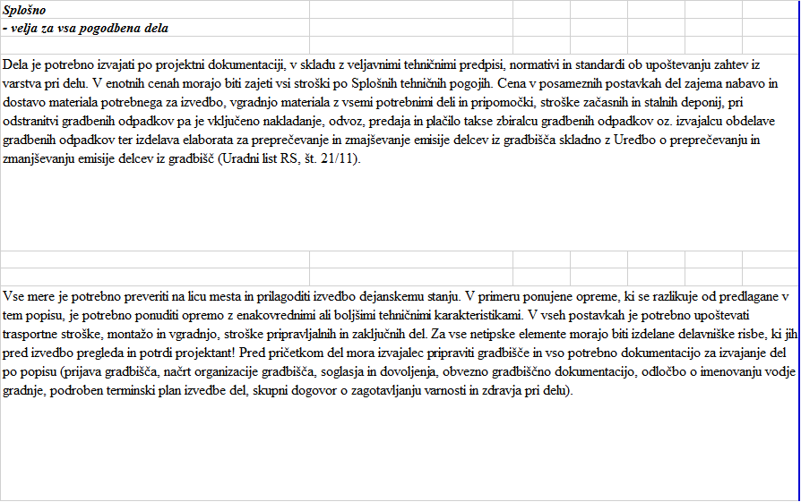

Opomba: | v kolikor v posameznih postavkah popisa del ni natančno definirano se smatra, da Izvajalec v postavkah v cenah na enoto vkalkulira stroške začasnih, stalnih uradnih deponij (to pomeni, da je v postavkah vključeno nakladanje, odvoz, predaja in plačilo takse zbiralcu gradbenih odpadkov oz. izvajalcu obdelave gradbenih odpadkov, dostavo evidenčnih listov za odpadke ter izdelava elaborata za preprečevanje in zmajševanje emisije delcev iz gradbišča skladno z Uredbo o preprečevanju in zmanjševanju emisije delcev iz gradbišč (Uradni list RS, št. 21/11)). Navodilo velja za vse zavihke.

